导出计数_对比车型_1
对比车型 | 计数 | 占比
腾势D9 | 12 | 12.1% | 腾势D9 | 12.1% | 别克GL8 | 15.2%
别克GL8 | 7 | 7.1% | 别克GL8 | 15.2% | 腾势D9 | 12.1%
GL8 | 5 | 5.1% | 高山 | 9.1% | 高山 | 9.1%
高山8 | 5 | 5.1% | 传祺 | 8.1% | 传祺 | 8.1%
传祺 | 4 | 4.0% | 老款梦想家 | 4.0% | 旧车 | 5.1%
传祺M8 | 4 | 4.0% | 丰田赛那 | 3.0% | 其他MPV | 5.1%
老款梦想家 | 4 | 4.0% | 旧车 | 5.1% | 老款梦想家 | 4.0%
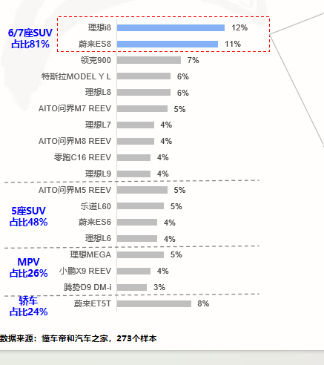
SUV | 3 | 3.0% |  |  | 丰田赛那 | 3.0%
旧车 | 3 | 3.0% | 其他MPV | 5.1% | 小鹏X9 | 1.0%
乾崑版 | 3 | 3.0% | 小鹏X9 | 1.0% | 理想 | 1.0%
魏牌高山 | 3 | 3.0% | 理想 | 1.0%
B级车 | 2 | 2.0%
B级轿车 | 2 | 2.0%
别克GL8 PHEV | 2 | 2.0%
别克世纪 | 2 | 2.0%
丰田赛那 | 2 | 2.0%
高尔夫8 | 2 | 2.0%
轿车 | 2 | 2.0%
老车 | 2 | 2.0%
梦想家 | 2 | 2.0%
其他MPV | 2 | 2.0%
沃尔沃S90 | 2 | 2.0%
3.0T油车 | 1 | 1.0%
阿尔法 | 1 | 1.0%
奥迪Q5 | 1 | 1.0%
宝马X3 | 1 | 1.0%
比亚迪 | 1 | 1.0%
别克GL8陆尊PHEV | 1 | 1.0%
传统MPV | 1 | 1.0%
东风日产 | 1 | 1.0%
丰田 | 1 | 1.0%
高山 | 1 | 1.0%
家庭前车辆 | 1 | 1.0%
雷克萨斯ES | 1 | 1.0%
理想 | 1 | 1.0%
亮色MPV | 1 | 1.0%
梦想家 25款 | 1 | 1.0%
某些MPV | 1 | 1.0%
某些MPV车型 | 1 | 1.0%
那辆车 | 1 | 1.0%
帕萨特 | 1 | 1.0%
七座车 | 1 | 1.0%
塞纳 | 1 | 1.0%
沃尔沃 | 1 | 1.0%
小鹏X9 | 1 | 1.0%
奕炫 | 1 | 1.0%

